상품제안서
트레싱지 메모잇(주문제작형) | 상품코드: F24067

 |  |  |  |  |  |  | 02-412-0044 | www.easy1.co.kr
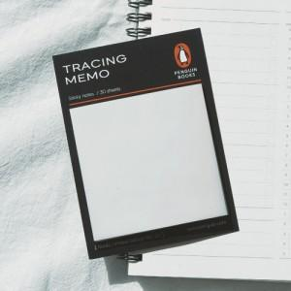

【상세/제작정보】 | 간지 110*80mm / 내지 70*75mm (20매 고정)<span style="white-space:pre"> </span>(기성사용, 인쇄불가)

【인쇄/포장옵션】 | 풀칼라 / OPP(비닐)

【공급단가】 | 수량 | 300~ | 500~ | 1,000~ | 3,000~ | 5,000~
*VAT별도 | 단가 | 1,300원 | 1,280원 | 1,250원 | 1,200원 | 1,150원

【상품 URL】 | https://easy1.co.kr:443/src/goods_detail.php?gdno=24067

